Motivación
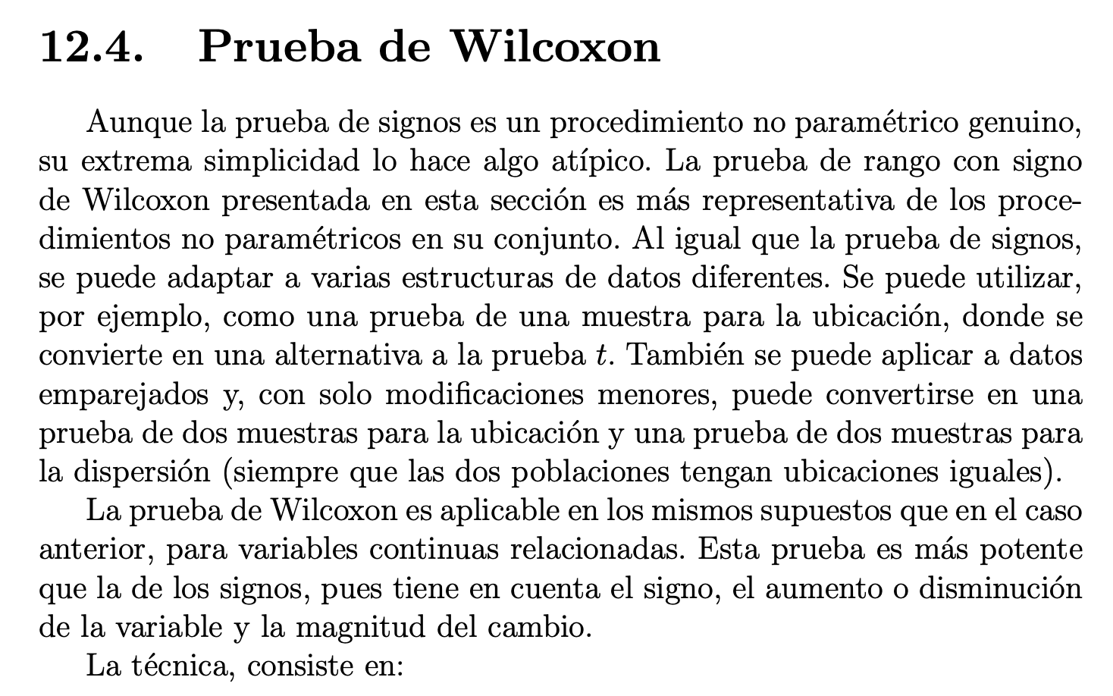

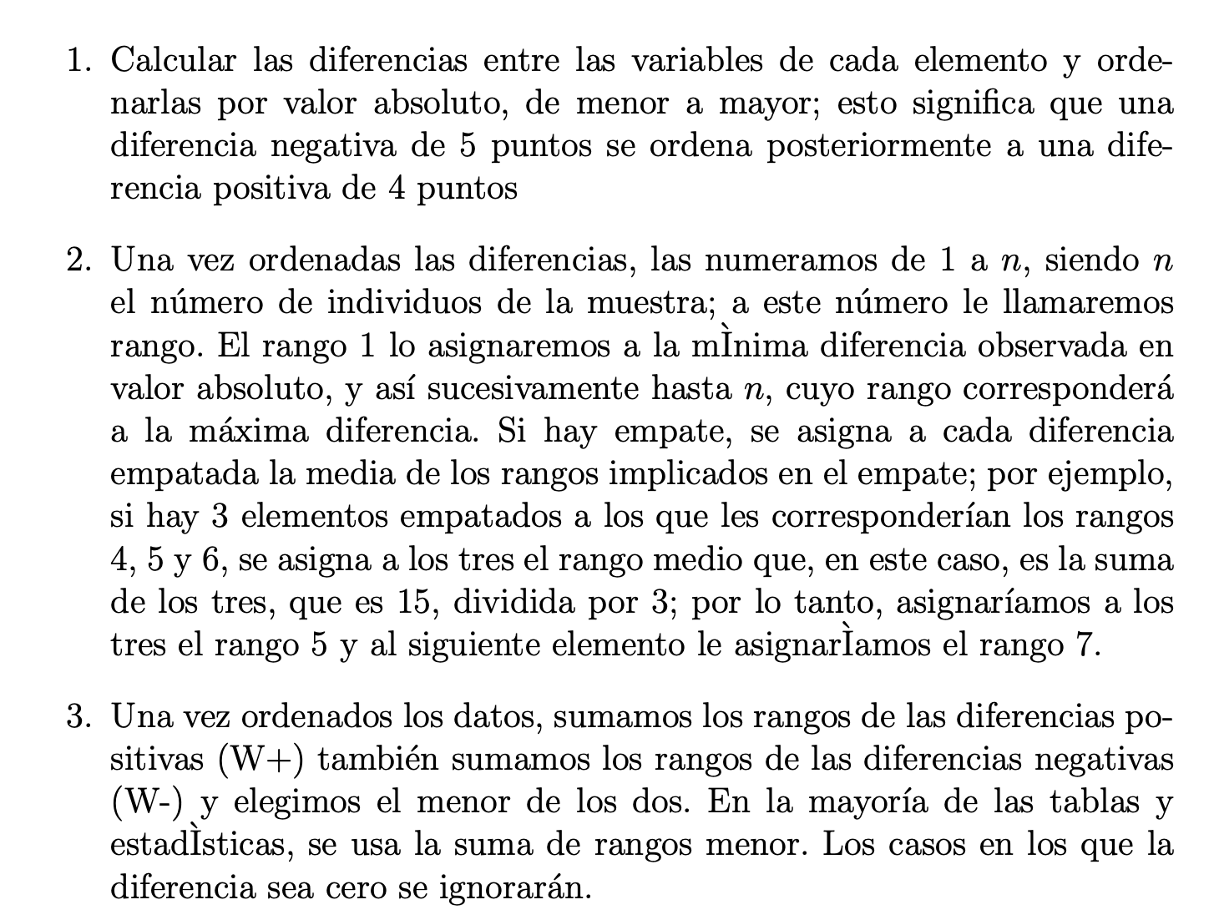

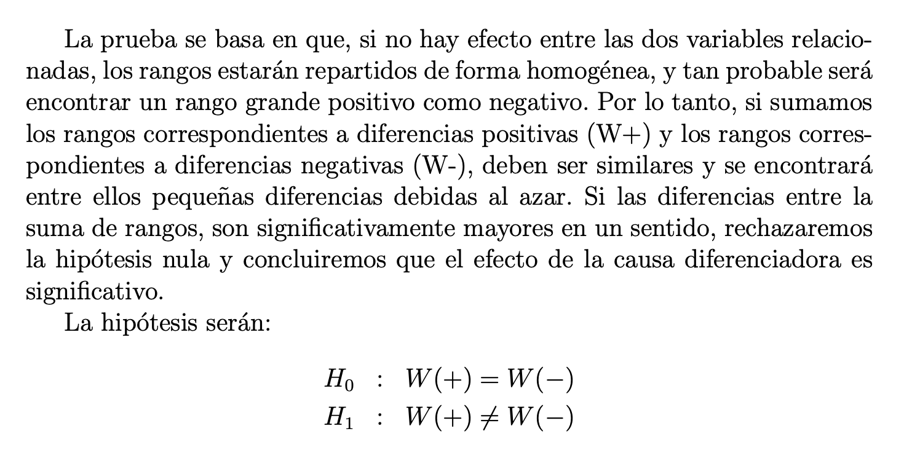

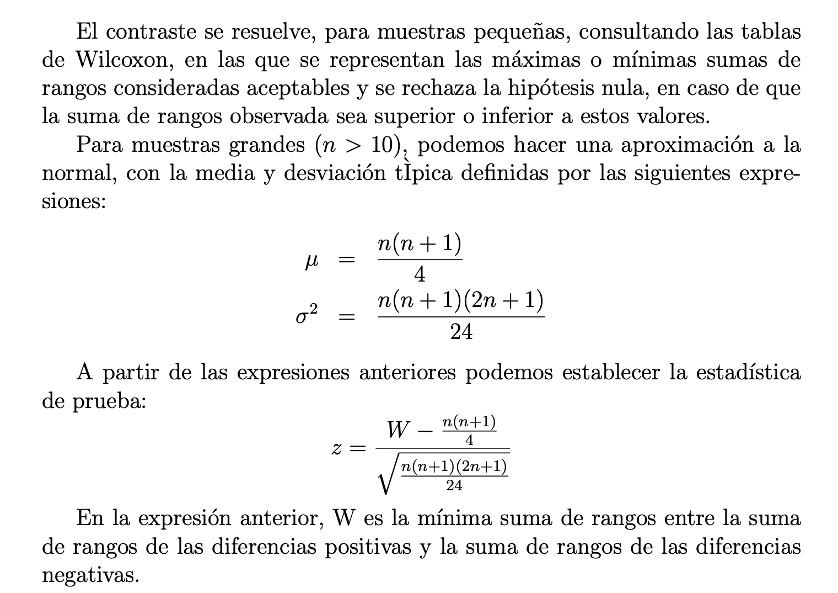

Ejemplo 1
 |  |  |  |  |  |  |  | Diferencia | n
 |  |  |  |  |  |  | Grupos | 1 | 8
 |  |  |  |  |  |  |  | 2 | 3
 |  |  |  |  |  |  |  | 3 | 2
 |  |  |  |  |  |  |  |  | 13
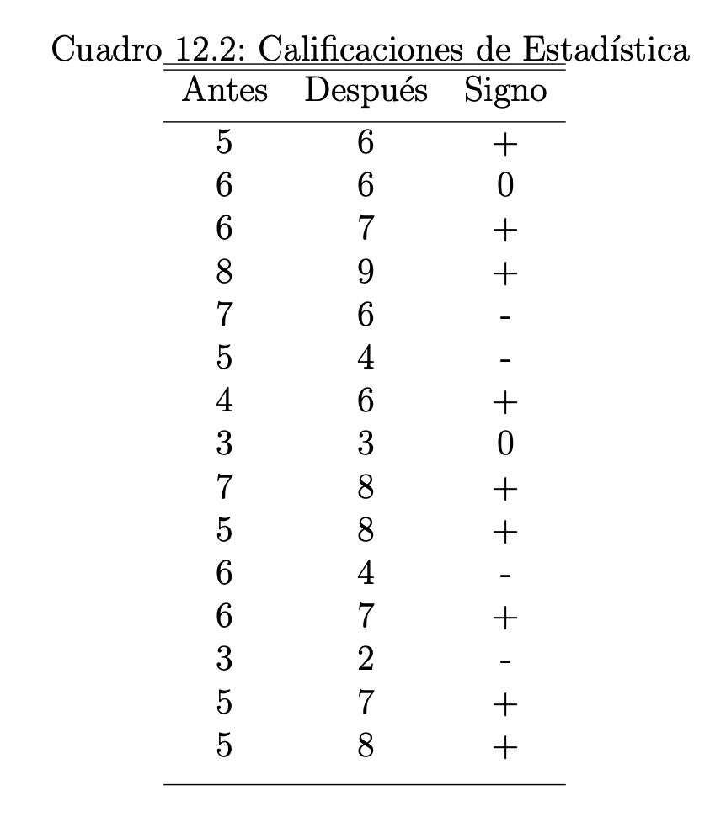
 | Antes | Después | Signo | Diferencias | Rangos | Rangos con Signos
1 | 5 | 6 | + | 1 | 4.5 | -4.5
2 | 6 | 6 | 0
3 | 6 | 7 | +
4 | 8 | 9 | +
5 | 7 | 6 | -
6 | 5 | 4 | -
7 | 4 | 6 | + |  | 10 | -10
8 | 3 | 3 | 0
9 | 7 | 8 | +
10 | 5 | 8 | + |  | 12.5 | -12.5
11 | 6 | 4 | -
12 | 6 | 7 | +
13 | 3 | 2 | -
14 | 5 | 7 | +
15 | 5 | 8 | +

 |  |  | z

